食品ロスダイアリーの使い方
★食品ロスダイアリーを付けてみよう

食べ残し
少し食べたけれど、
残って捨ててしまった食べ物
手つかず食品
少しも食べずに捨ててしまった
食べ物
１．食品ロスってなあに？
 | 食品ロスとは、本来は食べられるのに、捨てられてしまう食べ物のことをいいます。 食品ロスには大きく分けて、食べ残しと手つかず食品の２種類あります。

（例）
（例）

お皿の上に
残ったおかず
袋を開けた
おかし
開けていない弁当やおかし

作りすぎた料理
買ったままの野菜や肉、魚
 | 食品ロスは、家庭から出るものに加えて、お店からも出ています。 合計すると、１年に６００万トン以上にもなり、これは東京ドーム５個分に相当します。 家庭とお店では、ほぼ同じ量の食品ロスが出ているといわれているので、家庭からの食品ロス削減はとても重要です。
２．なぜ食品ロスを減らした方がいいの？
 | 食品ロスを減らすと次のようにいいことがあります。 ・大切な自然を守ることにつながります。 食べ物は収穫されてから皆さんのもとに届くまで、多くのエネルギーや水を使います。そのため、食品ロスを減らすことは、地球温暖化の原因となる温室効果ガスの削減や水資源の節約につながります。 ・無駄なお金を減らせます。 食べ物は作るときにも、もちろん買うときにもお金を使っているので、無駄な食品を出さないことはお金の節約になります。 ・食べ物の輸入を減らせます。 日本は、多くの食べ物を海外から買っているので、食品ロスの削減により輸入を減らせます。

３．食品ロスダイアリーをつけてみましょう
食品ロスダイアリーは家庭からどれくらいの食品ロスを出しているかまとめるものです。 また、食品ロスにより無駄に排出されたCO2の量も「見える化」できます。 食べ残して捨てた食品の「種類」「重さ」「理由」と、手つかずのまま捨ててしまった食品の「種類」「重さ」「理由」を１週間分記録してみましょう。 また、食品ロスの量、それに伴うCO2排出量を自動計算いたします。最終結果は別のシートで一覧としてまとめていますので、振り返りにご活用ください。

②食べ残したもの、重さ、理由を
入力してみましょう！
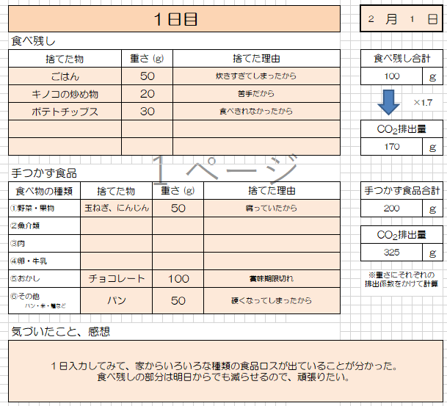

①今日の日付を入力します

自動計算されます。
食品ロスは、種類ごとに、捨てた量に対して、皆様の手元に届くまでにどれだけ二酸化炭素を排出したのかを示す「排出係数」が設定されており、捨てた種類と量から、二酸化炭素排出量が計算できます。

③手つかずで捨ててしまったもの、重さ、理由を入力してみましょう！

④今日の感想を入力しましょう！

４．１週間の振り返りをしましょう
１週間分の記録が終わりましたら、まとめを見てみましょう。 自動的に表とグラフが作成されます。 また、１週間行った感想を書いてみましょう。

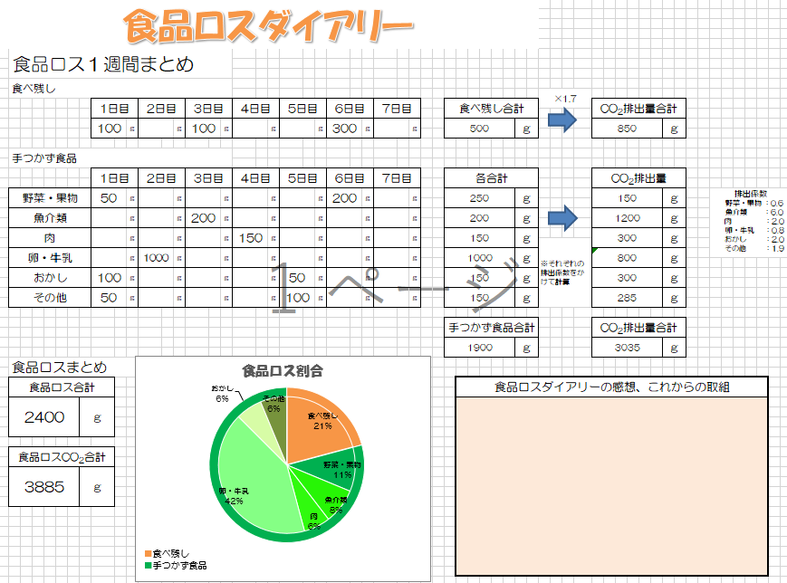

これが、１週間で出た食品ロス及びそれに伴う二酸化炭素排出量です。
削減に向けて取り組みましょう！
各項目の重さから算出した食品ロスの割合です。特に多く排出してしまったものについては、意識して削減しましょう！
最後のまとめを見て、1週間の振り返りと、これからの取組を入力しましょう

食品ロスダイアリー
食品ロスダイアリー

食品ロスダイアリーは家庭からどれくらいの食品ロスを出しているかまとめるものです。 また、食品ロスにより無駄に排出されたCO2の量も「見える化」できます。 食べ残して捨てた食品の「種類」「重さ」「理由」と、手つかずのまま捨ててしまった食品の「種類」「重さ」「理由」を１週間分記録してみましょう。 また、エクセル版では食品ロスの量、それに伴うCO2排出量を自動計算いたします。最終結果は別のシートで一覧としてまとめていますので、振り返りにご活用ください。

１日目 |  |  |  |  |  |  | 月 |  | 日

食べ残し

捨てた物 |  | 重さ (g) |  | 捨てた理由 |  | 食べ残し合計

 |  |  |  |  |  | 0 |  |  | ｇ

 |  |  |  |  |  |  |  | ×1.7

 |  |  |  |  |  | CO2排出量

 |  |  |  |  |  | 0 |  |  | ｇ

手つかず食品

食べ物の種類 | 捨てた物 |  | 重さ (g) |  | 捨てた理由 | 手つかず食品合計

①野菜・果物 |  |  |  |  |  | 0 |  |  | ｇ

②魚介類
 |  |  |  |  |  | CO2排出量
③肉
 |  |  |  |  |  | 0 |  |  | ｇ
④卵・牛乳

⑤おかし |  |  |  |  |  | ※重さにそれぞれの 排出係数をかけて計算 |  |  |  | 排出係数 野菜・果物 ：0.6 魚介類 ：6.0 肉 ：2.0 卵・牛乳 ：0.8 おかし ：2.0 その他 ：1.9

⑥その他 パン・米・麺など

気づいたこと、感想

２日目 |  |  |  |  |  |  | 月 |  | 日

食べ残し

捨てた物 |  | 重さ (g) |  | 捨てた理由 |  | 食べ残し合計

 |  |  |  |  |  | 0 |  |  | ｇ

 |  |  |  |  |  |  |  | ×1.7

 |  |  |  |  |  | CO2排出量

 |  |  |  |  |  | 0 |  |  | ｇ

手つかず食品

食べ物の種類 | 捨てた物 |  | 重さ (g) |  | 捨てた理由 | 手つかず食品合計

①野菜・果物 |  |  |  |  |  | 0 |  |  | ｇ

②魚・貝など魚介類
 |  |  |  |  |  | CO2排出量
③肉
 |  |  |  |  |  | 0 |  |  | ｇ
④卵・牛乳

⑤おかし |  |  |  |  |  | ※重さにそれぞれの 排出係数をかけて計算 |  |  |  | 排出係数 野菜・果物 ：0.6 魚介類 ：6.0 肉 ：2.0 卵・牛乳 ：0.8 おかし ：2.0 その他 ：1.9

⑥その他 パン・米・麺など

気づいたこと、感想

３日目 |  |  |  |  |  |  | 月 |  | 日

食べ残し

捨てた物 |  | 重さ (g) |  | 捨てた理由 |  | 食べ残し合計

 |  |  |  |  |  | 0 |  |  | ｇ

 |  |  |  |  |  |  |  | ×1.7

 |  |  |  |  |  | CO2排出量

 |  |  |  |  |  | 0 |  |  | ｇ

手つかず食品

食べ物の種類 | 捨てた物 |  | 重さ (g) |  | 捨てた理由 | 手つかず食品合計

①野菜・果物 |  |  |  |  |  | 0 |  |  | ｇ

②魚・貝など魚介類
 |  |  |  |  |  | CO2排出量
③肉
 |  |  |  |  |  | 0 |  |  | ｇ
④卵・牛乳

⑤おかし |  |  |  |  |  | ※重さにそれぞれの 排出係数をかけて計算 |  |  |  | 排出係数 野菜・果物 ：0.6 魚介類 ：6.0 肉 ：2.0 卵・牛乳 ：0.8 おかし ：2.0 その他 ：1.9

⑥その他 パン・米・麺など

気づいたこと、感想

４日目 |  |  |  |  |  |  | 月 |  | 日

食べ残し

捨てた物 |  | 重さ (g) |  | 捨てた理由 |  | 食べ残し合計

 |  |  |  |  |  | 0 |  |  | ｇ

 |  |  |  |  |  |  |  | ×1.7

 |  |  |  |  |  | CO2排出量

 |  |  |  |  |  | 0 |  |  | ｇ

手つかず食品

食べ物の種類 | 捨てた物 |  | 重さ (g) |  | 捨てた理由 | 手つかず食品合計

①野菜・果物 |  |  |  |  |  | 0 |  |  | ｇ

②魚・貝など魚介類
 |  |  |  |  |  | CO2排出量
③肉
 |  |  |  |  |  | 0 |  |  | ｇ
④卵・牛乳

⑤おかし |  |  |  |  |  | ※重さにそれぞれの 排出係数をかけて計算 |  |  |  | 排出係数 野菜・果物 ：0.6 魚介類 ：6.0 肉 ：2.0 卵・牛乳 ：0.8 おかし ：2.0 その他 ：1.9

⑥その他 パン・米・麺など

気づいたこと、感想

５日目 |  |  |  |  |  |  | 月 |  | 日

食べ残し

捨てた物 |  | 重さ (g) |  | 捨てた理由 |  | 食べ残し合計

 |  |  |  |  |  | 0 |  |  | ｇ

 |  |  |  |  |  |  |  | ×1.7

 |  |  |  |  |  | CO2排出量

 |  |  |  |  |  | 0 |  |  | ｇ

手つかず食品

食べ物の種類 | 捨てた物 |  | 重さ (g) |  | 捨てた理由 | 手つかず食品合計

①野菜・果物 |  |  |  |  |  | 0 |  |  | ｇ

②魚・貝など魚介類
 |  |  |  |  |  | CO2排出量
③肉
 |  |  |  |  |  | 0 |  |  | ｇ
④卵・牛乳

⑤おかし |  |  |  |  |  | ※重さにそれぞれの 排出係数をかけて計算 |  |  |  | 排出係数 野菜・果物 ：0.6 魚介類 ：6.0 肉 ：2.0 卵・牛乳 ：0.8 おかし ：2.0 その他 ：1.9

⑥その他 パン・米・麺など

気づいたこと、感想

6日目 |  |  |  |  |  |  | 月 |  | 日

食べ残し

捨てた物 |  | 重さ (g) |  | 捨てた理由 |  | 食べ残し合計

 |  |  |  |  |  | 0 |  |  | ｇ

 |  |  |  |  |  |  |  | ×1.7

 |  |  |  |  |  | CO2排出量

 |  |  |  |  |  | 0 |  |  | ｇ

手つかず食品

食べ物の種類 | 捨てた物 |  | 重さ (g) |  | 捨てた理由 | 手つかず食品合計

①野菜・果物 |  |  |  |  |  | 0 |  |  | ｇ

②魚・貝など魚介類
 |  |  |  |  |  | CO2排出量
③肉
 |  |  |  |  |  | 0 |  |  | ｇ
④卵・牛乳

⑤おかし |  |  |  |  |  | ※重さにそれぞれの 排出係数をかけて計算 |  |  |  | 排出係数 野菜・果物 ：0.6 魚介類 ：6.0 肉 ：2.0 卵・牛乳 ：0.8 おかし ：2.0 その他 ：1.9

⑥その他 パン・米・麺など

気づいたこと、感想

７日目 |  |  |  |  |  |  | 月 |  | 日

食べ残し

捨てた物 |  | 重さ (g) |  | 捨てた理由 |  | 食べ残し合計

 |  |  |  |  |  | 0 |  |  | ｇ

 |  |  |  |  |  |  |  | ×1.7

 |  |  |  |  |  | CO2排出量

 |  |  |  |  |  | 0 |  |  | ｇ

手つかず食品

食べ物の種類 | 捨てた物 |  | 重さ (g) |  | 捨てた理由 | 手つかず食品合計

①野菜・果物 |  |  |  |  |  | 0 |  |  | ｇ

②魚・貝など魚介類
 |  |  |  |  |  | CO2排出量
③肉
 |  |  |  |  |  | 0 |  |  | ｇ
④卵・牛乳

⑤おかし |  |  |  |  |  | ※重さにそれぞれの 排出係数をかけて計算 |  |  |  | 排出係数 野菜・果物 ：0.6 魚介類 ：6.0 肉 ：2.0 卵・牛乳 ：0.8 おかし ：2.0 その他 ：1.9

⑥その他 パン・米・麺など

気づいたこと、感想

食品ロスまとめ
食品ロスダイアリー

食品ロス１週間まとめ

食べ残し
 |  |  |  |  |  |  |  |  |  |  |  |  |  |  |  |  |  |  | ×1.7
 |  | 1日目 |  | 2日目 |  | 3日目 |  | 4日目 |  | 5日目 |  | 6日目 |  | 7日目 |  | 食べ残し合計 |  |  |  | CO2排出量合計

 |  | 0 | ｇ | 0 | ｇ | 0 | ｇ | 0 | ｇ | 0 | ｇ | 0 | ｇ | 0 | ｇ | 0 |  | ｇ |  | 0 | ｇ

手つかず食品

 |  | 1日目 |  | 2日目 |  | 3日目 |  | 4日目 |  | 5日目 |  | 6日目 |  | 7日目 |  | 各合計 |  |  |  | CO2排出量

野菜・果物 |  | 0 | ｇ | 0 | ｇ | 0 | ｇ | 0 | ｇ | 0 | ｇ | 0 | ｇ | 0 | ｇ | 0 |  | ｇ |  | 0 | ｇ | 排出係数 野菜・果物 ：0.6 魚介類 ：6.0 肉 ：2.0 卵・牛乳 ：0.8 おかし ：2.0 その他 ：1.9

魚介類 |  | 0 | ｇ | 0 | ｇ | 0 | ｇ | 0 | ｇ | 0 | ｇ | 0 | ｇ | 0 | ｇ | 0 |  | ｇ |  | 0 | ｇ

肉 |  | 0 | ｇ | 0 | ｇ | 0 | ｇ | 0 | ｇ | 0 | ｇ | 0 | ｇ | 0 | ｇ | 0 |  | ｇ |  | 0 | ｇ
 |  |  |  |  |  |  |  |  |  |  |  |  |  |  |  |  |  |  | ※それぞれの排出係数をかけて計算
卵・牛乳 |  | 0 | ｇ | 0 | ｇ | 0 | ｇ | 0 | ｇ | 0 | ｇ | 0 | ｇ | 0 | ｇ | 0 |  | ｇ |  | 0 | ｇ

おかし |  | 0 | ｇ | 0 | ｇ | 0 | ｇ | 0 | ｇ | 0 | ｇ | 0 | ｇ | 0 | ｇ | 0 |  | ｇ |  | 0 | ｇ

その他 |  | 0 | ｇ | 0 | ｇ | 0 | ｇ | 0 | ｇ | 0 | ｇ | 0 | ｇ | 0 | ｇ | 0 |  | ｇ |  | 0 | ｇ

 |  |  |  |  |  |  |  |  |  |  |  |  |  |  |  | 手つかず食品合計 |  |  |  | CO2排出量合計

 |  |  |  |  |  |  |  |  |  |  |  |  |  |  |  | 0 |  | ｇ |  | 0 | ｇ
食品ロス割合
食べ残し | 0 | 食べ残し | 0
野菜・果物 | 0 | 野菜・果物 | 0
魚介類 | 0 | 魚介類
肉 | 0 | 肉
卵・牛乳 | 0 | 卵・牛乳
おかし | 0 | おかし
その他 | 0 | その他
手つかず食品
食品ロスまとめ

食品ロス合計 |  |  |  |  |  |  |  |  |  |  |  |  |  |  |  |  | 食品ロスダイアリーの感想、これからの取組

0 | ｇ

食品ロスCO2合計

0 | ｇ

■食べ残し
■手つかず食品

